様式１付表
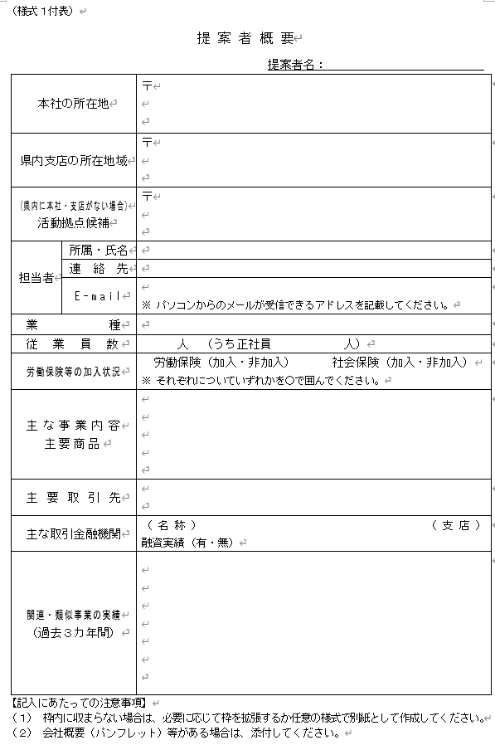
様式１付表の内容については、以下のURLにアクセスのうえエントリーページからご入力ください。
https://hyogo-itpj.jp/

■ 入力項目イメージ

